Plantilla Notas
Cuenta Pública 2021
Instituto Colimense para la Discapacidad
Notas a los Estados Financieros
POR EL PERIODO COMPRENDIDO DEL 01 DE ENERO AL 30 DE NOVIEMBRE DE 2021
(Pesos)

INTRODUCCIÓN

De acuerdo con lo establecido en los artículos 46, 49 y 52 de la Ley General de Contabilidad Gubernamental (LGCG), los entes públicos deberán emitir en forma periódica estados financieros; así mismo, cuando algún rubro así lo requiera se deberá acompañar de notas a los estados financieros, con la finalidad de revelar y proporcionar información adicional y suficiente que amplié y dé significado a los datos contenidos en los estados financieros, los cuales serán la base para la emisión de Informes Periódicos y para la formulación de la Cuenta Pública Anual.

Aunado a lo anterior, se señala que los entes públicos deberán elaborar dichos estados de conformidad con las disposiciones normativas y técnicas que emanen de la Ley General de Contabilidad Gubernamental, o bien, aquellas que emita el Consejo Nacional de Armonización Contable (CONAC).

Bajo este contexto, y con fundamento en los artículos 6, 7 y 9, fracción I de la Ley General de Contabilidad Gubernamental, el CONAC, en su calidad de órgano coordinador para la armonización de la contabilidad gubernamental, con fecha 22 de noviembre de 2010 publicó en el Diario Oficial de la Federación (DOF) el “Acuerdo por el que se emite el Manual de Contabilidad Gubernamental”, estableciendo en el capítulo VII del propio manual las “Normas y metodología para la emisión de información financiera y estructura de los estados financieros básicos y características de sus notas”, que deberán adoptar e implementar los entes públicos para la emisión de Informes Periódicos y la Cuenta Pública Anual, incluidos los Poderes Legislativo y Judicial.

Asimismo, derivado del proceso de implementación y del análisis a la normativa emitida, el CONAC, con fecha 30 de diciembre de 2013 publicó en el DOF el “Acuerdo que reforma los capítulos III y VII del Manual de Contabilidad Gubernamental”, realizando diversas modificaciones, adiciones y mejoras a los estados financieros básicos que se presentan en el Manual de Contabilidad Gubernamental.

Adicionalmente, en la misma fecha, publicó en el DOF el “Acuerdo por el que se armoniza la estructura de las cuentas públicas”, con el objeto de armonizar la estructura de la Cuenta Pública que presenta el Gobierno Federal, el Gobierno Estatal o del Distrito Federal y el Gobierno Municipal.

Al respecto, cabe destacar que derivado de los Acuerdos antes señalados, el formato de los estados financieros e información contable, establecidos en el capítulo VII del Manual de Contabilidad Gubernamental se modifica, así mismo, se adiciona el apartado i) “Estado de Cambios en la Situación Financiera”, para su debida armonización con respecto a la información contable a que se hace referencia en el artículo 46, fracción I de la Ley General de Contabilidad, así mismo con la información referente a la Cuenta Pública señalada en el artículo 53 fracción I de la Ley General de Contabilidad Gubernamental, para quedar como sigue:

a) Estado de Situación Financiera;
b) Estado de Actividades;
c) Estado de Variación en la Hacienda Pública;
d) Estado de Flujos de Efectivo;
e) Estado Analítico del Activo;
f) Estado Analítico de la Deuda y Otros Pasivos;
g) Informe sobre Pasivos Contingentes y;
h) Notas a los Estados Financieros;
i) Estado de Cambios en la Situación Financiera.

 | Con el propósito de dar cumplimiento a los artículos 46 y 49 de la Ley General de Contabilidad Gubernamental, los entes públicos deberán acompañar notas a los estados financieros cuyos rubros así lo requieran teniendo presente los postulados de revelación suficiente e importancia relativa con la finalidad, que la información sea de mayor utilidad para los usuarios. A continuación se presentan los tres tipos de notas que acompañan a los estados, a saber:

 | a) | Notas de desglose;
 | b) | Notas de memoria (cuentas de orden), y
 | c) | Notas de gestión administrativa.

a) NOTAS DE DESGLOSE

 | I) | NOTAS AL ESTADO DE SITUACIÓN FINANCIERA

 | Activo

 | · | Efectivo y Equivalentes

 | 1. | Se informará acerca de los fondos con afectación específica, el tipo y monto de los mismos; de las inversiones financieras se revelará su tipo y monto, su clasificación en corto y largo plazo separando aquéllas que su vencimiento sea menor a 3 meses.

 |  | A continuación se relacionan las cuentas que integran el rubro de efectivo y equivalentes:

 |  |  | Concepto |  | 2021 |  | 2020
 |  |  | BANCOS/DEPENDENCIAS Y OTROS |  | $ 32,091.34 |  | $ 543,686.19
 |  |  | INVERSIONES TEMPORALES (HASTA 3 MESES) |  | $ 0.00 |  | $ 0.00
 |  |  | FONDOS CON AFECTACIÓN ESPECÍFICA |  | $ 0.00 |  | $ 0.00
 |  |  | DEPÓSITOS DE FONDOS DE TERCEROS EN GARANTÍA Y/O ADMINISTRACIÓN |  | $ 0.00 |  | $ 0.00
 |  |  | OTROS EFECTIVOS Y EQUIVALENTES |  | $ 0.00 |  | $ 0.00
 |  |  | Suma |  | $32,091.34 |  | $543,686.19

 | · | Bancos/Dependencias y otros

 |  | Representa el monto de efectivo disponible propiedad de INSTITUTO COLIMENSE PARA LA DISCAPACIDAD, en instituciones bancarias, su importe se integra por:

 |  |  |  | Banco |  | Importe
 |  |  |  | HSBC Cta. 4019098029 |  | $ 31,692.92
 |  |  |  | HSBC Cta. 6139742150 |  | $ 398.42
 |  |  |  | HSBC Cta. 4038580866 |  | $ 0.00
 |  |  |  | Suma |  | $32,091.34

 | · | Inversiones Temporales

 |  | Representa el monto de efectivo invertido por INSTITUTO COLIMENSE PARA LA DISCAPACIDAD, la cual se efectúa a plazos que van de inversión a la vista hasta 90 días, su importe se integra por:

 |  |  |  | Concepto |  | Importe
 |  |  |  |  |  | $ 0.00
 |  |  |  |  |  | $ 0.00
 |  |  |  |  |  | $ 0.00
 |  |  |  |  |  | $ 0.00
 |  |  |  |  |  | $ 0.00
 |  |  |  | Suma |  | $-

 | · | Fondos con Afectación Específica

 |  | Representan el monto de los fondos con afectación específica que deben financiar determinados gastos o actividades.

 |  |  |  | Concepto |  | Importe
 |  |  |  |  |  | $ 0.00
 |  |  |  |  |  | $ 0.00
 |  |  |  | Suma |  | $-

 | · | Depósitos de Fondos de terceros en garantía y/o administración

 |  | Representa los recursos propiedad de terceros que se encuentran en poder del ente público, en garantía del cumplimiento de obligaciones contractuales o legales o para su administración.

 |  |  |  | Concepto |  | Importe
...
 | 5. Los recursos que se obtengan por la comercialización o ejecución de sus programas y acciones;

 | 6. Las acciones, derechos o productos que adquiera por cualquier otro título legal y;

 | 7. Los demás bienes, servicios, derechos y aprovechamientos que fijen las leyes y reglamentos o que provengan de otros fondos o aportaciones.

 | FORMA DE GOBIERNO:

 | El Instituto es un Organismo Descentralizado del Gobierno del Estado de Colima, con personalidad jurídica y patrimonio propios; cuyos Órganos de Gobierno se establecieron en primera Instancia por un Consejo Directivo y por un Director General, el cual es designado por el Gobernador del Estado; como encargado de ejecutar y llevar a cabo las acciones para el correcto cumplimiento de las decisiones tomadas por el Consejo Directivo.
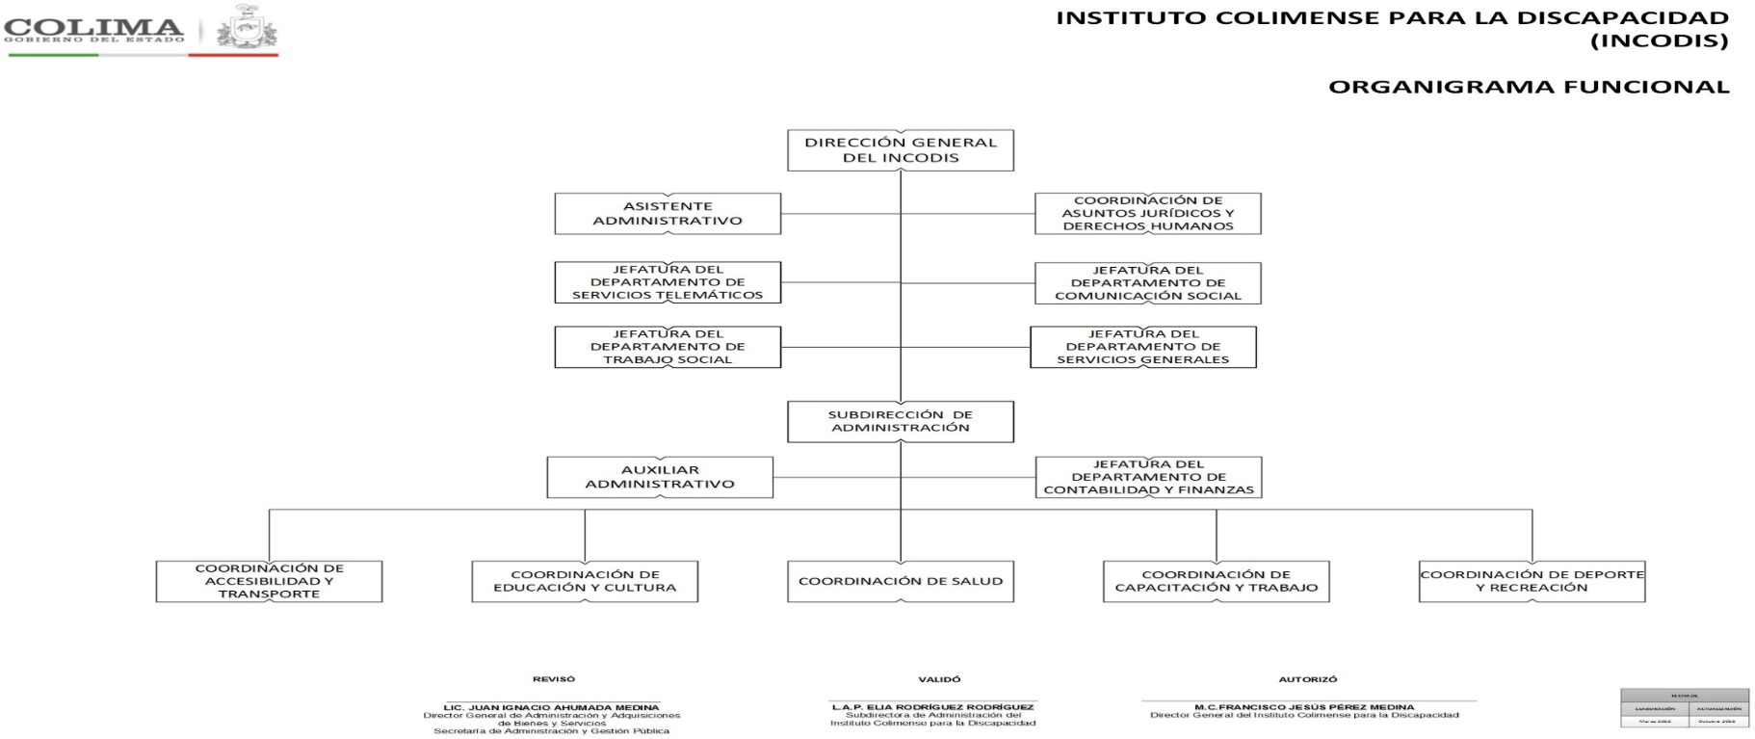

 | RÉGIMEN FISCAL:

 | De conformidad con lo dispuesto en el Título III de la Ley del Impuesto Sobre la Renta, vigente, el INSTITUTO COLIMENSE PARA LA DISCAPACIDAD no es contribuyente del Impuesto Sobre la Renta y solo tiene las obligaciones de retener y enterar el impuesto y exigir la documentación que reúna los requisitos fiscales, en términos de Ley.

 | 5. | Bases de Preparación de los Estados Financieros

 | Se informará sobre:

 |  | a) | Si se ha observado la normatividad emitida por el CONAC y las disposiciones legales aplicables.
...

